상품제안서
청정원 우리팜 델리190g * 3개+잇츠팜 190g * 3개+순살참치 135g * 4개 단체 선물세트, 명절 스햄 햄 참치 동료 친정 | 상품코드: F30132

 |  |  |  |  |  |  | 02-412-0044 | www.easy1.co.kr
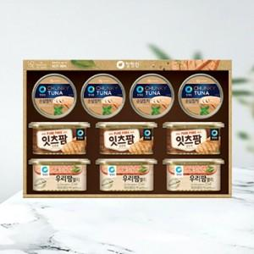

【상세/제작정보】 | 소량주문가능

【인쇄/포장옵션】 | / 포장불가능

【공급단가】 | 수량 | 50~ | 100~ | 500~ | 1,000~ | 2,000~
*VAT별도 | 단가 | 60,000원 | 59,000원 | 57,500원 | 56,500원 | 55,000원

【상품 URL】 | https://dev.easy1.co.kr:443/src/goods_detail.php?gdno=30132

